상품제안서
블랑블랙 80 칼라암막 골프 장우산 | 상품코드: S29972

 |  |  |  |  |  |  | 02-713-8555 | www.synergygift.co.kr
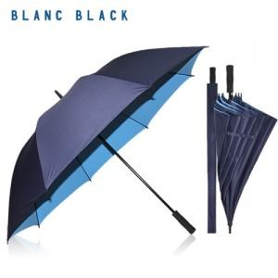

【상세/제작정보】 | ※1박스 입수량 25개

【인쇄/포장옵션】 | 실크, 원단실크1도 / 종이케이스

【공급단가】 | 수량 | 50~ | 100~ | 500~ | 1,000~ | 2,000~
*VAT별도 | 단가 | 13,520원 | 13,310원 | 13,000원 | 12,480원 | 11,950원

【상품 URL】 | https://www.synergygift.co.kr:443/src/goods_detail.php?gdno=29972

